상품제안서
자석부착 거꾸로 심플 양치컵(그레이)/ 물때방지 욕실컵 | 상품코드: F25886

 |  |  |  |  |  |  | 02-412-0044 | www.easy1.co.kr
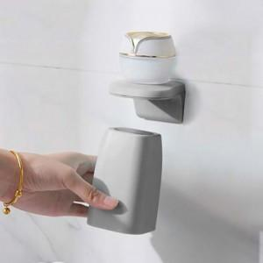

【상세/제작정보】 | 기본수량 미만 인쇄불가 500개 미만 인쇄 시 몰드 비용 추가 인쇄 및 판비 별도문의

【인쇄/포장옵션】 | 실크 / 포장불가능

【공급단가】 | 수량 | 120~ | 300~ | 500~ | 1,000~ | 3,000~
*VAT별도 | 단가 | 3,070원 | 3,020원 | 2,950원 | 2,870원 | 2,820원

【상품 URL】 | http://www.easy1.co.kr/src/goods_detail.php?gdno=25886

